Arkusz1
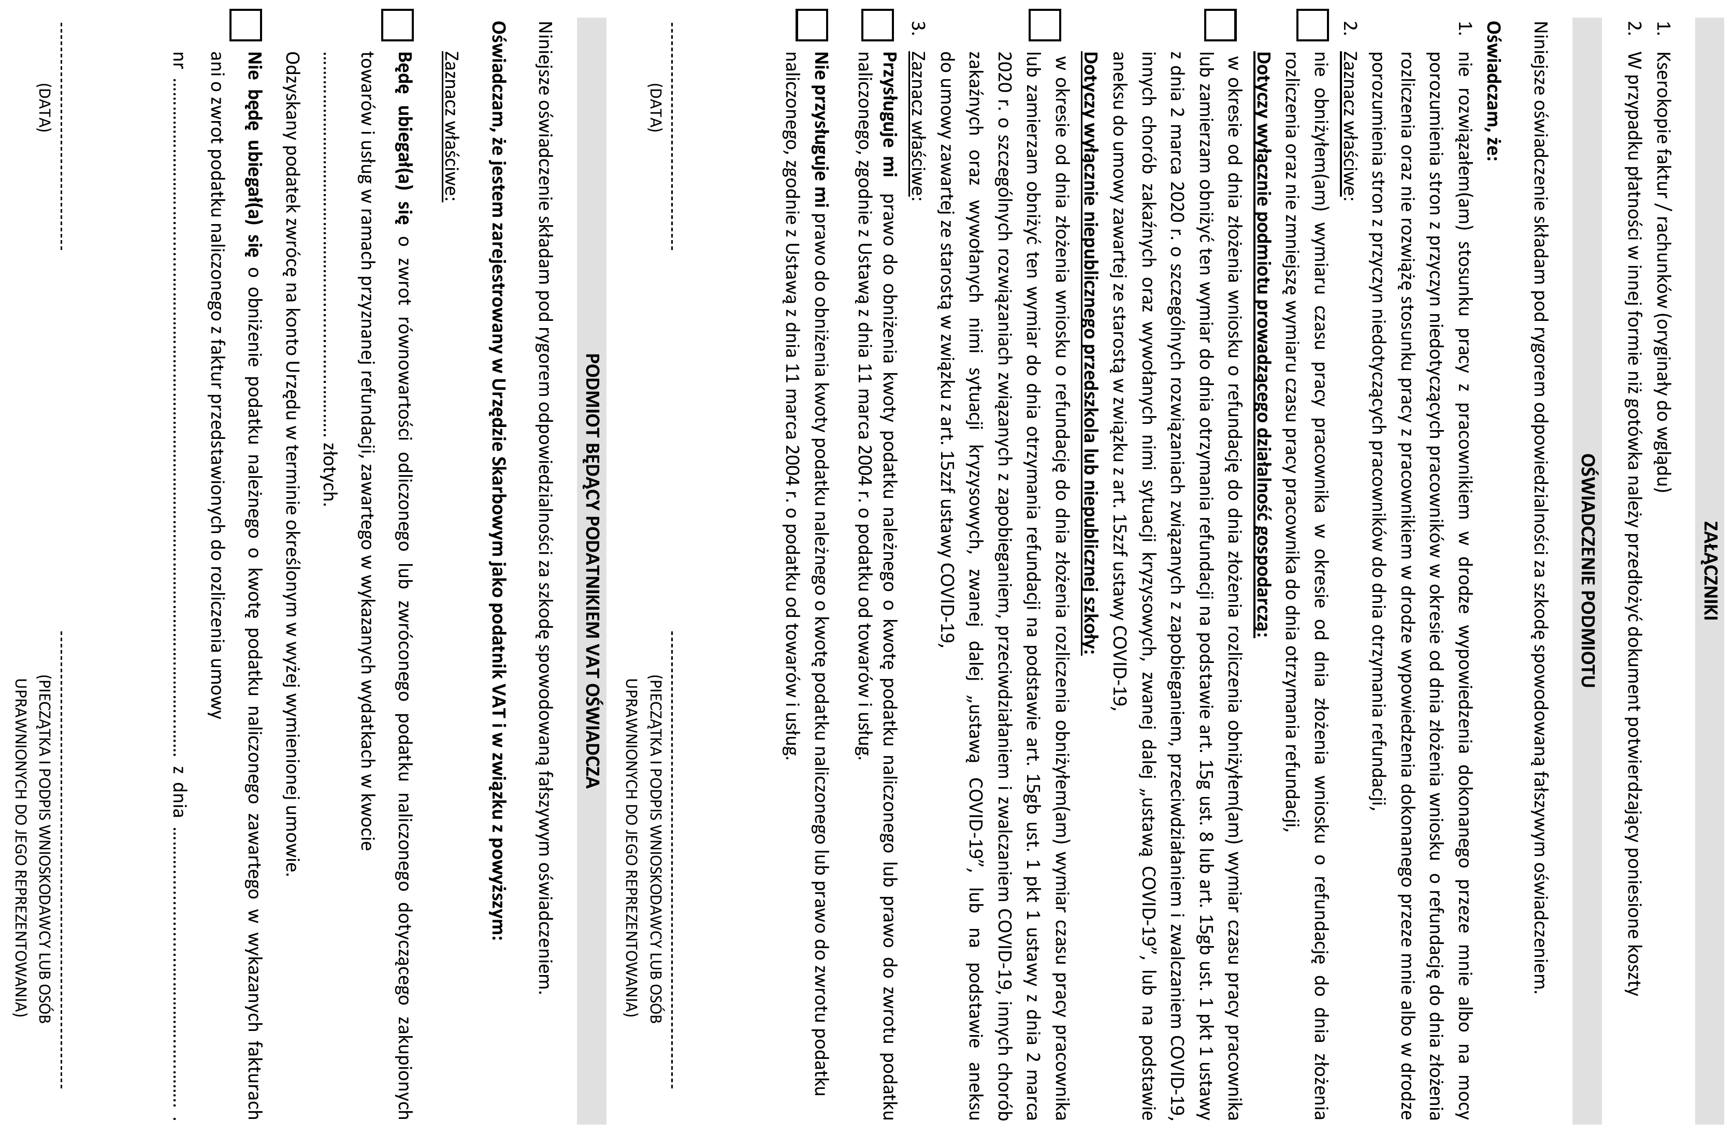
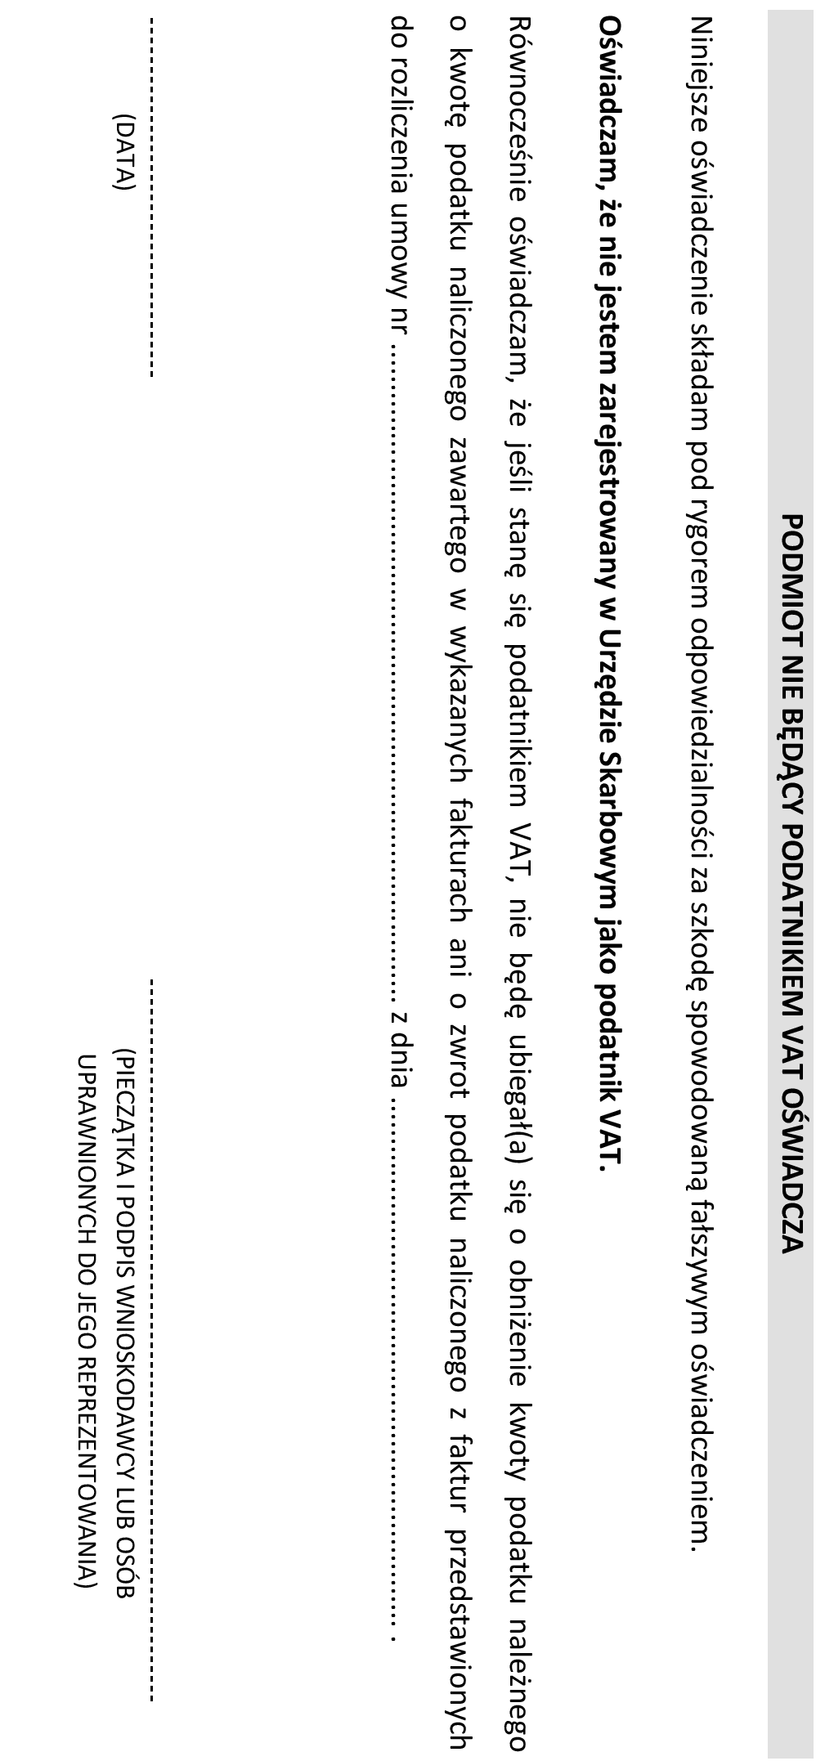
……………………………………….
PIECZĄTKA FIRMOWA PODMIOTU |  |  |  |  |  |  |  |  | Sosnowiec, dnia ……………………….

DOTYCZY: UMOWY O REFUNDACJĘ KOSZTÓW WYPOSAŻENIA LUB DOPOSAŻENIA STANOWISKA PRACY
NR ……………………………………………………………………………. Z DNIA ………………………………………………………

W nawiązaniu do wyżej wymienionej umowy wnoszę o dokonanie refundacji kosztów wyposażenia lub doposażenia stanowiska w kwocie …………………………….
i przekazanie środków pieniężnych na konto wskazane w w/w umowie. Poniżej przedkładam wykaz kosztów poniesionych w ramach przyznanej refundacji.

STANOWISKO: ……………………………………………………………………………………………………………………………………………………………..
LP | DANE Z WNIOSKU |  |  | DANE Z FAKTURY |  |  |  |  | ROZLICZENIE KOŃCOWE
 | RODZAJ WYDATKU WG SZCZEGÓŁOWEJ SPECYFIKACJI |  | KWOTA WG SZCZEGÓŁOWEJ SPECYFIKACJI Z WNIOSKU | NUMER I DATA WYSTAWIENIA FAKTURY | DATA ZAPŁATY | STAWKA VAT * | SPOSÓB ZAPŁATY (G/P/K)* | KWOTA BRUTTO Z FAKTURY | KWOTA WKŁADU WŁASNEGO | KWOTA REFUNDACJI BRUTTO |  | KWOTA REFUNDACJI NETTO* | KWOTA PODATKU VAT* (PATRZ WYJAŚNIENIA PONIŻEJ)
 |  |  |  |  |  |  |  |  |  | ŚRODKI TRWAŁE | ŚRODKI WYPOSAŻENIA
 | 1 |  | 2 | 3 | 4 | 5 | 6 | 7 | 8 | 9 | 10 | 11 | 12

 |  |  | - |  |  |  |  |  | - | - | - | - | -

WYJAŚNIENIA:
KOLUMNY 1-2: |  | SPORZĄDZONE POWINNY ZOSTAĆ NA PODSTAWIE DANYCH ZAWARTYCH W SZCZEGÓŁOWEJ SPECYFIKACJI WYDATKÓW WE WNIOSKU
KOLUMNY 3-7: |  | WYPEŁNIĆ NALEŻY NA PODSTAWIE FAKTUR / RACHUNKÓW
KOLUMNA 5: |  | VAT np. 0%, 5%, 8%, 23%
KOLUMNA 6: |  | G – GOTÓWKA, P – PRZELEW, K – KARTA PŁATNICZA
KOLUMNA 11: |  | KWOTA NETTO = KOL. (9 lub 10) - KOL. 12
KOLUMNA 12: |  | KWOTA VAT = KOL. (9 lub 10) - KOL. 11

